Bodovačka biely+modrý+čer kolík
PRIEZVISKO, MENO |  |  |  |  |  |  |  | VEKOVÁ KATEGÓRIA: | DIVÍZIA LUKU:
 |  |  |  |  |  |  |  | Deti: 00-12 | BB |  |  | PBHB
 |  |  |  |  |  |  |  | Kadet: 13-17 | CU |  |  | TRLB
 |  |  |  |  |  |  |  | Dospelý: 18+ | HU |  |  | TRRB
 |  |  |  |  |  |  |  |  | OL |  |  | CRB
sada: | metre: | 1.šíp | 2.šíp | 3.šíp | 4.šíp | Spolu: ∑ |  |  | sada: | metre: | 1.šíp | 2.šíp | 3.šíp | 4.šíp | Spolu: ∑
1 | 5 / 5 /10 m |  |  |  |  | 0 | Korešpondenčná liga 2020/2021 |  | 1 | 5 / 5 /10 m |  |  |  |  | 0
2 | 5 / 10 /20 m |  |  |  |  | 0 |  |  | 2 | 5 / 10 /20 m |  |  |  |  | 0
3 | 10 / 15 /25 m |  |  |  |  | 0 | 6. kolo |  | 3 | 10 / 15 /25 m |  |  |  |  | 0
4 | 10 / 20 /30 m |  |  |  |  | 0 | Miesto streľby: |  | 4 | 10 / 20 /30 m |  |  |  |  | 0
5 | 15 / 25 /40 m |  |  |  |  | 0 |  |  | 5 | 15 / 25 /40 m |  |  |  |  | 0
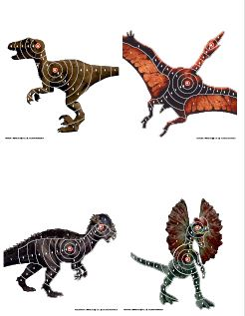
6 | 5 / 5 /10 m |  |  |  |  | 0 | SVK
7 | 5 / 10 /20 m |  |  |  |  | 0 | Podpis strelca:
8 | 10 / 15 /25 m |  |  |  |  | 0
9 | 10 / 20 /30 m |  |  |  |  | 0 | Meno a priezvisko zapisovateľa:
10 | 15 / 25 /40 m |  |  |  |  | 0
SPOLU: |  |  |  |  |  | 0 |  |  | SPOLU: |  |  |  |  |  | 0
Z každej pozície strieľate štyrmi šípmi, každým do iného terču. Bodovanie 1 až 10 bodov. |  |  |  |  |  |  |  |  | Spolu bodov za 3 série: |  |  |  | 0

